Лист1
2. Выявление и документирование дефектов (Баг-репорты на найденные ошибки)
Поле | Описание
ID | BUG-001
заголовок | Отправка формы с пустыми полями «email» и телефон
Описание | При отправке формы с незаполненным полями «email» и «телефон» форма не отправляется, но и не выводит никакого сообщения.
Шаги для | 1. Открыть страницу «Контакты» (https://www.voxys.ru/contacts.html).
воспроизведения | 2. Оставить поля «email» и «телефон» пустыми.
 | 3. Заполнить остальные поля: «Имя» ­— «test», «Сообщение» — «Тест».
 | 4. Поставить галочки в чекбоксах «Согласие с политикой конфиденциальности» и «Согласие на обработку данных».
 | 5. Нажать кнопку «Отправить».
Ожидаемый результат | Вывод сообщения о том, что без телефона и email отправка формы невозможно или же кнопка будет вовсе недоступна
Фактический результат | Выводится сообщение: «Ваше сообщение отправлено»
приоритет | Высокий
Скриншот | 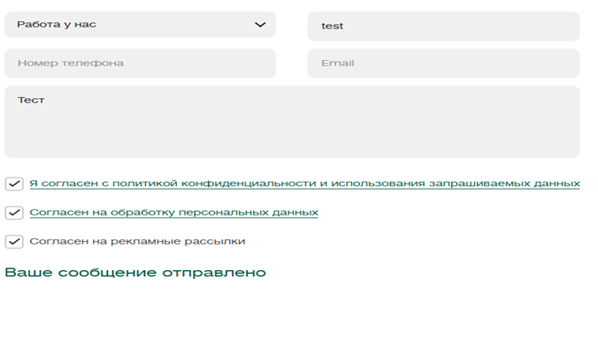
Среда | Браузер: Microsoft Edge, ОС: Windows 10

Поле | Описание
ID | BUG-002
заголовок | Отправка формы с пустым полем «Имя»
Описание | При отправке формы с незаполненным полем «Имя» форма отправляется, хотя должна выдаваться ошибка валидации.
Шаги для | 1. Открыть страницу «Контакты» (https://www.voxys.ru/contacts.html).
воспроизведения | 2. Оставить поле «Имя» пустым.
 | 3. Заполнить остальные поля: «Телефон» — «+79978087766», «Email» — «exampleForTest@example.ru», «Сообщение» — «testing».
 | 4. Поставить галочки в чекбоксах «Согласие с политикой конфиденциальности» и «Согласие на обработку данных».
 | 5. Нажать кнопку «Отправить».
Ожидаемый результат | Выводится сообщение об ошибке: «Поле Имя обязательно».
Фактический результат | Выводится сообщение: «Ваше сообщение отправлено».
приоритет | Средний
Скриншот | 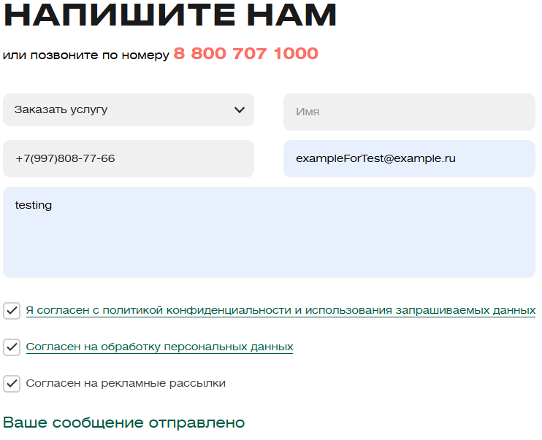
Среда | Браузер: Microsoft Edge, ОС: Windows 10

Поле | Описание
ID | BUG-003
заголовок | Отправка формы с некорректным email
Описание | При вводе некорректного email (без домена или неправильного формата) форма отправляется, хотя должна выдаваться ошибка валидации.
Шаги для | 1. Открыть страницу «Контакты» (https://www.voxys.ru/contacts.html).
воспроизведения | 2. Ввести «name surname» в поле «Имя».
 | 3. Ввести «+79998887766» в поле «Телефон».
 | 4. Ввести «invalid.email» в поле «Email».
 | 5. Ввести «Тест» в поле «Сообщение».
 | 6. Поставить галочки в обязательных чекбоксах.
 | 7. Нажать кнопку «Отправить».

Ожидаемый результат | Выводится сообщение об ошибке: «Некорректный email».

Фактический результат | Выводится сообщение: «Ваше сообщение отправлено».

приоритет | Высокий
Скриншот | 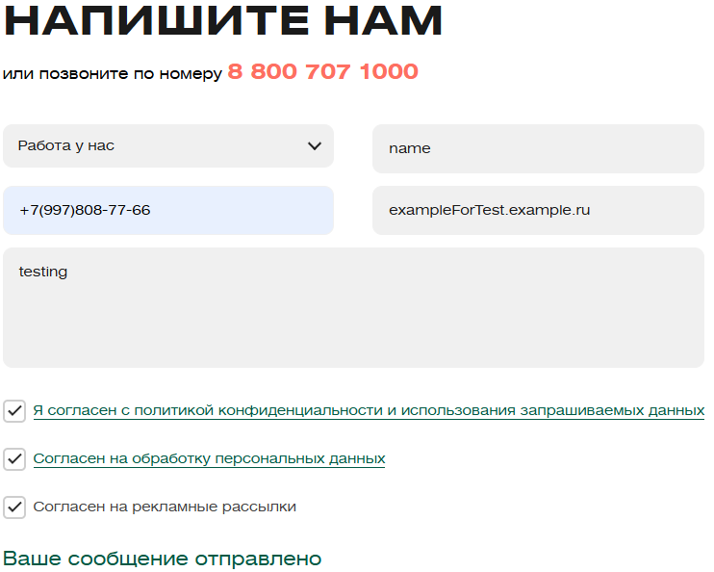
Среда | Браузер: Microsoft Edge, ОС: Windows 10

